Om TS-EVA
TS-EVA 2026.1
TS-EVA är en modell med genomsnittliga skaderisker och ett stöd för beräkning av trafiksäkerhetseffekter i vägtransportsystemet. Den finns inprogrammerad i EVA och Samkalk, men finns även som en fristående Excelbaserad modell.
Användningsområde
TS-EVA innehåller normalvärden för olika typer av vägmiljöer. Ett normalvärde utgör den genomsnittliga olycks-/skaderisken i den aktuella miljön, det vill säga med hänsyn till genomsnittlig faktisk hastighetsnivå, linjeföring, standard av sidoområde med mera. Medan effekter av trafiksäkerhetsåtgärder ofta anges i relativa tal anges normalvärden i antal skadade per år givet ett visst trafikflöde. Dessa normalvärden kan användas som utgångspunkt vid beräkning av minskat antal skadade vid applicering av trafiksäkerhetseffekter. Effekter av trafiksäkerhetsåtgärder återfinns i kapitlet Förbättringsåtgärder i Effektkatalogen.
Trafiksäkerhetsmodellerna beskrivs i Effektkatalogen Effektsamband för transportsystemet, Bygg om eller bygg nytt, Kapitel 6 Trafiksäkerhet och finns på Trafikverkets hemsida under Effektsamband, http://www.trafikverket.se/effektsamband.
Flik "Beräkna - Länk" respektive flik "Beräkna - Nod" kan användas vid beräkning av antal skadade.
Flikarna "Matris - Länk" respektive "Matris - Nod" innehåller trafiksäkerhetsmodellerna som är baserade på personskadeolyckor och avser nivå år 2010.
Olyckor som ingår är Motorfordon (MF) - MF inkl. MF singel, MF-fotgängare, MF-cyklist/mopedist
Förvaltning
Trafikverket äger och förvaltar TS-EVA och ansvarar för vidareutveckling av verktyget.
http://www.trafikverket.se/tseva
Simon Sternlund, simon.sternlund@trafikverket.se
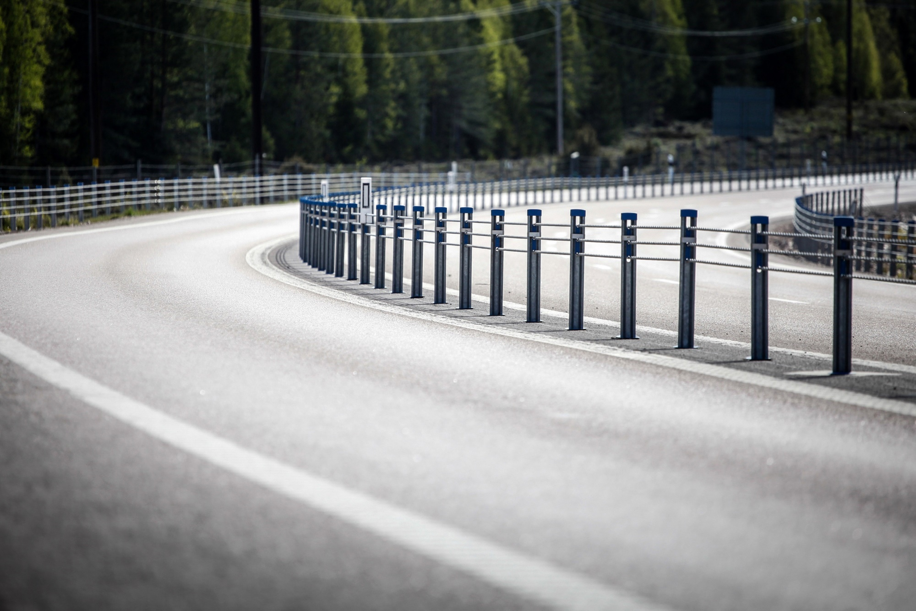

Fotograf: Michael Erhardsson

http://www.trafikverket.se/effektsamband
http://www.trafikverket.se/tseva

Beräkna - Nod
 |  |  |  |  |  |  |  |  |  |  | Sekundvärväg 1
BERÄKNA - NOD |  |  |  |  |  |  |  |  |  | Primärväg | Ink. ÅDT -->
 |  |  |  |  |  |  |  |  |  |  |  |  | <-- Ink. ÅDT
INDATA |  |  |  |  |  |  |  |  |  | Ink. ÅDT -->
 | Gör val vid alla vägmiljövalsalternativ, uppifrån och ned, för att beräkning ska vara möjlig |  |  |  |  |  |  |  |  |  |  | Ink. ÅDT -->
 | Alla kombinationer finns inte - Ta hjälp av tabellerna till höger för möjliga kombinationer |  |  |  |  |  |  |  |  |  |  | Sekundärväg 2
 | Fliken "Värdemängder" förklarar forkortningar |  |  |  |  |  |  |  |  | Fig 1. Inkommande ÅDT
 | Vägmiljö primärväg | Välj i list |  |  | Möjliga kombinationer - Ändra inte
 | Väghållare | Kommunal
 | Hastighetsgräns | 60 |  |  |  | Statlig
 | Trafikmiljö | Y |  |  |  | HG | Vägben | Korsningstyp
 | Utformning av korsning | Välj i list |  |  |  | 60 | 3 4L 4S | A B Ck Cm D ES F
 | Antal vägben | 3 |  |  |  | 70 | 3 4L 4S | A B Ck Cm D ES F
 | Korsningstyp | A |  |  |  | 80 | 3 4L 4S | A B Ck Cm F
 | Faktor för åtgärd | Ange tal |  |  |  | 90 | 3 4L 4S | A B Ck Cm F
 | MF-åtgärd | 1 |  |  |  | 100 | 3 4L 4S | A B Ck Cm F
 | Fotgängar-åtgärd | 1 |  |  |  | 110 | 3 4L 4S | A B Ck Cm F
 | Cykel/Moped-åtgärd | 1
 | Trafik och år | Ange tal |  |  |  | Kommunal
 | Inkommande ÅDT (ap/d) på primärväg | 4000 |  |  |  | HG | Trafikmiljö | Vägben | Korsningstyp
 | Inkommande ÅDT (ap/d) sekundärväg 1 | 500 |  |  |  | 40 | C | 3 4L 4S | A B Ck Cm D EE ES
 | Inkommande ÅDT (ap/d) sekundärväg 2 | 0 |  |  |  | 40 | MY | 3 4L 4S | A B Ck Cm D EE ES F
 | Inkommande flöde fotgängare/d | 20 |  |  |  | 40 | MY | 3 4L 4S | A B Ck Cm D EE ES F
 | Inkommande flöde cyklister/d | 75 |  |  |  | 50 | C | 3 4L 4S | A B Ck Cm D EE ES
 | Trafikflöde avser år | 2019 |  |  |  | 50 | MY | 3 4L 4S | A B Ck Cm D EE ES F
 | Trafikökningsfaktor per år (all trafik) | 1 |  |  |  | 50 | MY | 3 4L 4S | A B Ck Cm D EE ES F
 | Slutår för samhällsekonomisk beräkning | 2088 |  |  |  | 60 | MY | 3 4L 4S | A B Ck Cm D EE ES F
 | Prognosår 1 | 2045 |  |  |  | 70 | MY | 3 4L 4S | A B Ck Cm D EE ES F
Snedfördelade 4-vägskorsningar
En 4-vägskorsning är snedfördelad om inkommande sekundärvägstrafik är mindre än 100 fordon per dygn på det minst belastade sekundärvägsbenet och större än 100 fordon per dygn på det mest belastade.
En snedfördelad 4-vägskorsning har 10 % högre skadeutfall än motsvarande 3-vägskorsning.
 | Prognosår 2 | 2065
 | Diskonteringsår | 2028
 | Systemeffekter | Ange tal
 | Systemeffekt per år, D | 0.98
 | Systemeffekt per år, SS | 0.99
 | Systemeffekt per år, LS | 1

RESULTAT

 | Avser år 2019, för motorfordon, fotgängare och cyklister är inkommande ÅDT 4500, 20, 75, trafikökningsfaktorn 1 och med systemeffekter för D, SS och LS per år från 2010

 | Antal dödade och skadade år 2019 exklusive bortfall
 |  | MF-MF, MF S | MF-F | MF-C/M | Totalt
 | Dödad (D) | 0.001 | 0.000 | 0.000 | 0.001
 | Svårt skadad (SS) | 0.017 | 0.001 | 0.004 | 0.022
 | Lindrigt skadad (LS) | 0.070 | 0.001 | 0.016 | 0.087
 | Mycket allvarligt skadad (MAS) | 0.002 | 0.000 | 0.001 | 0.003
 | Allvarligt skadad (AS) | 0.014 | 0.001 | 0.004 | 0.018

 | Antal dödade och skadade år 2019 inklusive bortfall
 |  | MF-MF, MF S | MF-F | MF-C/M | Totalt
 | Dödad (D) | 0.001 | 0.000 | 0.000 | 0.001
 | Svårt skadad (SS) | 0.025 | 0.002 | 0.005 | 0.033
 | Lindrigt skadad (LS) | 0.104 | 0.002 | 0.024 | 0.130
 | Mycket allvarligt skadad (MAS) | 0.004 | 0.000 | 0.001 | 0.005
 | Allvarligt skadad (AS) | 0.021 | 0.001 | 0.006 | 0.028

 | Kostnad beräknad på kalkylperioden 2028-2088 inklusive kompensation för bortfall
 | Inkluderar trafikökning, systemeffekter, diskonteringsränta 3,5% per år och värdeökningsfaktor 1,0115 per år för riskvärderingen

 | Dödad (D) | 1369 | kkr
 | Mycket allvarligt skadad (MAS) | 2827 | kkr
 | AS exklusive MAS (AS-MAS)* | 9022 | kkr | *AS exklusive MAS används vid summering för att inte dubbelräkna MAS
 | Total trafiksäkerhet | 13218 | kkr

 | Ej allvarligt skadade (EAS) | 3329 | kkr
 | Egendomsskador (EG) | 482 | kkr
 | Totalt övriga kostnader | 3811 | kkr

